상품제안서
애니클리어 USB 충전식 전기손난로 보조배터리 | 상품코드: S37610

 |  |  |  |  |  |  | 02-713-8555 | www.synergygift.co.kr
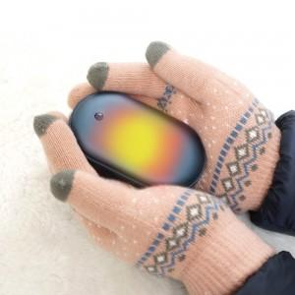

【상세/제작정보】 | <p><span style="font-size: 14pt;">※ 운임비 별도 발생 됩니다.</span></p>

【인쇄/포장옵션】 | 레이저, 풀칼라 / 포장지포장

【공급단가】 | 수량 | 50~ | 100~ | 500~ | 1,000~ | 3,000~
*VAT별도 | 핑크 | 9,750원 | 9,500원 | 8,900원 | 8,750원 | 8,600원
 | 티타늄 | 9,500원 | 8,900원 | 8,750원 | 8,600원
 | 코발트블루 | 9,500원 | 8,900원 | 8,750원 | 8,600원

【상품 URL】 | https://www.synergygift.co.kr:443/src/goods_detail.php?gdno=37610

